Лист1
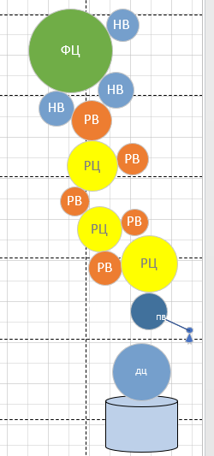
Лабораторная работа №6
КРАСОЧНЫЕ АППАРАТЫ ГАЗЕТНЫХ МАШИН
Цель работы: Изучить устройство красочного аппарата ротационных рулонных машин, научиться рассчитывать основные характеристики накатной и раскатной системы красочного аппарата, усвоить принцип передачи краски в газетной печатной машине.
Вариант 5

N | Z | n | R(m) | D(mm) | v | w | 1 - формный целиндр
1 | 75 | 140 | 0.10236578708 | 204.73157416 | 1.55 | 14.653333333 | 2-4 раскатные цилиндры
2 | 40 | 262.5 | 0.054595086442 | 109.19017288 | 1.55 | 27.475 | 5-9 ракатные валики
3 | 45 | 233.33333333 | 0.061419472247 | 122.83894449 | 1.55 | 24.422222222 | 10-12 накатные валики
4 | 50 | 210 | 0.068243858053 | 136.48771611 | 1.55 | 21.98
5 | 24 | 437.5 | 0.032757051865 | 65.514103731 | 1.55 | 45.791666667
6 | 26 | 403.84615385 | 0.035486806187 | 70.973612375 | 1.55 | 42.269230769
7 | 36 | 291.66666667 | 0.049135577798 | 98.271155596 | 1.55 | 30.527777778
8 | 28 | 375 | 0.03821656051 | 76.433121019 | 1.55 | 39.25
9 | 30 | 350 | 0.040946314832 | 81.892629663 | 1.55 | 36.633333333
10 | 29 | 362.06896552 | 0.039581437671 | 79.162875341 | 1.55 | 37.896551724
11 | 32 | 328.125 | 0.043676069154 | 87.352138308 | 1.55 | 34.34375
12 | 31 | 338.70967742 | 0.042311191993 | 84.622383985 | 1.55 | 35.451612903

 | КР | КНВ | РЦ
 | 0.20571428571 | 0.24857142857 | 0.34285714286
 | 0.22285714286 | 0.27428571429 | 0.38571428571
 | 0.30857142857 | 0.26571428571 | 0.42857142857
 | 0.24 | 0 | 0
 | 0.25714285714 | 0 | 0
Сумма | 1.2342857143 | 0.78857142857 | 1.1571428571
Сумма/06*09 | 2.2857142857 | 1.4603174603 | 2.1428571429
РВ+РЦ | 4.4285714286
РВ+РЦ+НВ | 5.8888888889

Вывод: в ходе лабораторной работы, я преобрела навыки в построении схем красочного аппарата
Линий раската = 8
Коэффициент аккумулирующей способности = 6

